Скрины
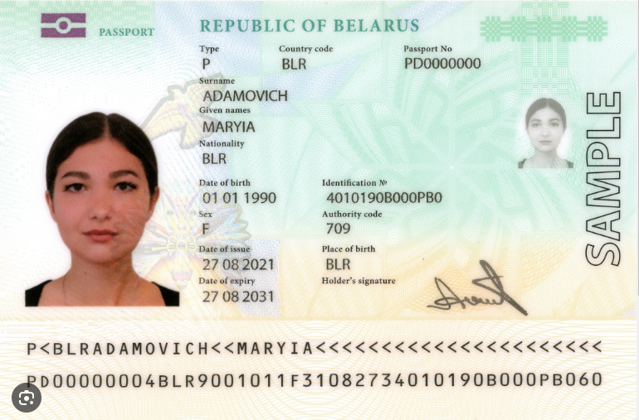
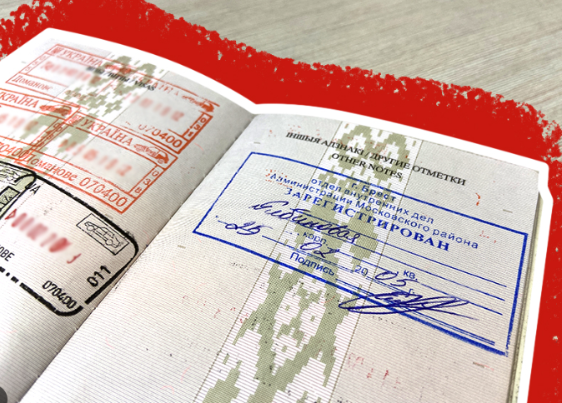

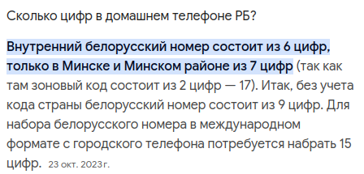

паспорт: 2 буквы + 7 цифр
адрес прописки/регистрации: на русском языке
номер телефона: максимально 15 символов (при наборе с городского телефона)

